pregunta 1
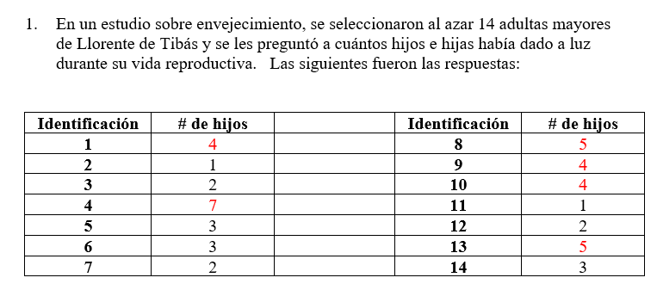

Se plantea las hipotesis |  |  |  |  |  | 7
H0: la cantidad de hijos en la zona de llorente de Tibas provienen de una poblacion con distribucion normal |  |  |  |  |  | 5
H1:la cantidad de hijos en la zona de llorente de Tibas NO provienen de una poblacion con distribucion normal |  |  |  |  |  | 5
 |  |  |  |  |  | 4
alfa= | 0.05 |  |  |  |  | 4
 |  |  |  |  |  | 4
Los datos se ordenan de mayor a menor |  |  |  |  |  | 3
an corresponde a los valores en las tabla |  |  |  |  |  | 3
 | numerador |  | denomindor |  |  | 3
y | (yn-i+1)-yi | an | an*[(yn-i+1)-yi] | (yi-ybarra) | (yi-ybarra)^2 | 2
7 | 6 | 0.5251 | 3.1506 | 3.714 | 13.795918367 | 2
5 | 4 | 0.3318 | 1.3272 | 1.714 | 2.9387755102 | 2
5 | 3 | 0.246 | 0.738 | 1.714 | 2.9387755102 | 1
4 | 2 | 0.1802 | 0.3604 | 0.714 | 0.51020408163 | 1
4 | 2 | 0.124 | 0.248 | 0.714 | 0.51020408163
4 | 1 | 0.0727 | 0.0727 | 0.714 | 0.51020408163
3 | 0 | 0.024 | 0 | -0.286 | 0.081632653061
3 |  |  |  | -0.286 | 0.081632653061
3 |  |  |  | -0.286 | 0.081632653061
2 |  |  |  | -1.286 | 1.6530612245
2 |  |  |  | -1.286 | 1.6530612245
2 |  |  |  | -1.286 | 1.6530612245
1 |  |  |  | -2.286 | 5.2244897959
1 |  |  |  | -2.286 | 5.2244897959
suma= | 46 |  | 5.8969 |  | 36.857142857
promedio= | 3.286
varianza= | 2.835
desv est= | 1.684 |  | wc= | (b^2)/Scy
 |  |  | wc= | 0.9435
b= | 5.897
Scy= | 36.857
wc= | 0.943

Segun la tabla el w tabular de una muestra de 14 Y un alfa de 0,05 corresponde a: |  |  |  |  |  | 0.874

conclucion
SI W CALCULADO ES MENOR A W TABULAR
Como | 0.943 | > | 0.874
no Hay suficiente evidencia estadistica para rechazar la hipotesis nula de que……. proviene de una poblacion con distribucion normal con una significancia del …..%

En esta prueba la zona de rechazo se encuentra al lado izquierdo

H0: …….provienen de una poblacion con distribibución normal con media = ….. Y desviación estándar = …
H1: ……. NO provienen de una poblacion con distribibución normal con media = ….. Y desviación estándar = …

desv est= | 1.3
media= | 3.5
alfa= | 0.05

orden | y | Fo | z | Fh | Delta | Omega
1 | 1 | 0.071 | -1.923 | 0.027 | 0.044 | 0.027
2 | 1 | 0.143 | -1.923 | 0.027 | 0.116 | 0.044
3 | 2 | 0.214 | -1.154 | 0.124 | 0.090 | 0.019
4 | 2 | 0.286 | -1.154 | 0.124 | 0.161 | 0.090
5 | 2 | 0.357 | -1.154 | 0.124 | 0.233 | 0.161
6 | 3 | 0.429 | -0.385 | 0.350 | 0.078 | 0.007
7 | 3 | 0.500 | -0.385 | 0.350 | 0.150 | 0.078
8 | 3 | 0.571 | -0.385 | 0.350 | 0.221 | 0.150
9 | 4 | 0.643 | 0.385 | 0.650 | 0.007 | 0.078
10 | 4 | 0.714 | 0.385 | 0.650 | 0.065 | 0.007
11 | 4 | 0.786 | 0.385 | 0.650 | 0.136 | 0.065
12 | 5 | 0.857 | 1.154 | 0.876 | 0.019 | 0.090
13 | 5 | 0.929 | 1.154 | 0.876 | 0.053 | 0.019
14 | 7 | 1.000 | 2.692 | 1 | 0.000 | 0.071
suma= | 46 |  |  | siempre va 1 en la última clase

d= | 0.2329
dmax

dt=d[alfa,n]= | 0.3489
tabular

conclusion
SI DMAX < DTABULAR |  | 0.233 | < | 0.3489
No hay suficiente evidencia estadistica para rechazar la hipotesis nula de que…. Proviene de una poblacion con distribucion normal con media=…. , desviacion estandar=…. Y alfa=….

1. Planteamiento de las hipotesis |  |  | 3. Se estandariza el promedio muestral (x barra), o sea, se calcula t calculado |  |  |  | 7
H0: MU= | 3.5 |  |  |  |  |  | 5
H0: MU≠ | 3.5 |  |  |  | = | -0.4762 | 5
 |  |  |  |  |  |  | 4
n= | 14 |  |  |  |  |  | 4
alfa= | 0.05 |  |  |  |  |  | 4
x barra= | 3.29 |  |  |  |  |  | 3
ds poblacional= | 1.68 |  | 4. Se analiza la pocicion en la que cae el t calculado |  |  |  | 3
alfa/2= | 0.025 |  |  |  |  |  | 3
 |  |  | No hay suficiente evidencia estadistica para rechazar la hipotesis nula que la media del …. igual a …..ho con un alfa de …. |  |  |  | 2
2. Se calcula el z tabular |  |  |  |  |  |  | 2
t-tabular= | ± | t[1-alfa/2,n-1gl] |  |  |  |  | 2
t-tabular= | - | -2.1604 |  |  |  |  | 1
t-tabular= | + | 2.1604 |  |  |  |  | 1

1. Se plantea la hipotesis |  |  |  | 4. se calcula el p value
H0: μ_ ed= | 3.5 |  |  | p value= | 2*P(Y≤ min(y-,y+)|n*,p=0,5)
H0≠μ_ ed= | 3.5 |  |  | p value= | 2*P(Y≤ 6|n*,p=0,05)
 |  |  |  | p value= | 0.791
n= | 14
alfa= | 0.05 |  |  | valor minimo entre y- y y+
 |  |  |  | 6

2. Se ordenan los datos de menor a mayor: |  |  |  | 5. conclusion
 | 7 | 2 |  | p value> alfa no se rechaza
 | 5 | 2 |  | redactar conclucion
 | 5 | 2
 | 4 | 1
 | 4 | 1
 | 4
 | 3
 | 3
 | 3

3. Se cuentan los valores mayores y menores a la media.
valor de la mediana planteada en H0= |  |  | 3.5

y-= cantidad de valores menores a la mediana
8

y+= cantidad de valores mayores a la mediana
6

n*= cantidad de valores excluyendo los iguales a la mediana
14

pregunta 2 y 3
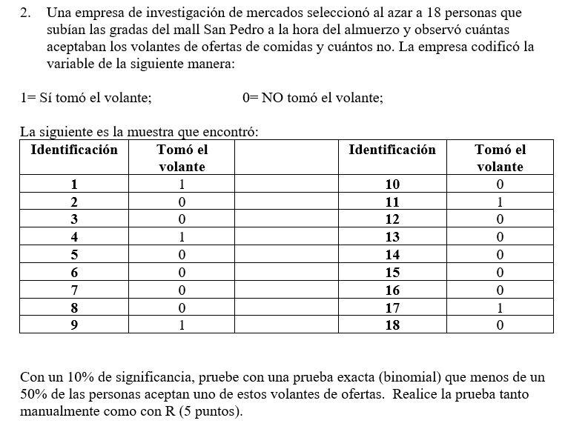

1. Se plantean las hipotesis
H0: P= | 0.5
H1: P< | 0.5

n= | 18
x= | 5
alfa = | 0.1

2. Se calcula el p value
p value = | 0.048126220703

3.coclucion
p value< alfa se rechaza

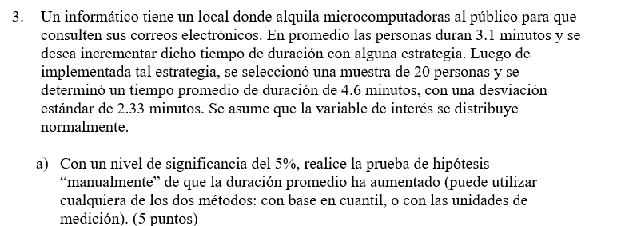

METODO DEL P VALUE |  |  |  |  |  |  |  | prueba de hipotesis para una media |  |  | COLA DERECHA

1. Planteamiento de las hipotesis |  |  | COLA DERECHA |  |  |  |  | 1. Planteamiento de las hipotesis |  |  | 3. Se estandariza el promedio muestral (x barra), o sea, se calcula z calculado
H0: MU= | 3.1 |  |  |  |  |  |  | H0: MU= | 3.1
H0: MU> | 3.1 |  | P VALUE= | P(|μ) |  |  |  | H0: MU> | 3.1 |  |  |  | = | 2.879
 |  |  | P VALUE= | P(z> zc)
n= | 20 |  | P VALUE= | P(z> | 2.879 | ) |  | n= | 20
alfa= | 0.05 |  | P VALUE= | 1 | - P(z> | 2.879 | ) | alfa= | 0.05
x barra= | 4.6 |  | P VALUE= | 0.005 |  |  |  | x barra= | 4.60
ds poblacional= | 2.33 |  |  |  |  |  |  | ds muestral= | 2.33 |  | 4. Se analiza la pocicion en la que cae el z calculado
 |  |  |  |  |  |  |  |  |  |  | como | 1.7291 | < | 2.879
3. Se estandariza el promedio muestral (x barra), o sea, se calcula z calculado |  |  |  |  | conclusion |  |  |  |  |  | hay suficiente evidencia estadistica para rechazar la hipotesis nula que la media del …. igual a …..ho con un alfa de ….
 |  |  |  |  | p value < alfa se rechaza |  |  | 2. Se calcula el t tabular
 |  | = | 2.879 |  | p value >alfa no se rechaza |  |  | t-tabular= | ± | t[1-alfa/2,n-1gl]
 |  |  |  |  |  |  |  | t-tabular= | + | 1.7291
 |  |  |  |  |  |  |  |  |  |  | como | 1.7291 | > | 2.879
 |  |  |  |  |  |  |  |  |  |  | No hay suficiente evidencia estadistica para rechazar la hipotesis nula que la media del …. igual a …..ho con un alfa de ….

1. Planteamiento de las hipotesis |  |  | 3. Se calcula el x barra tabular
H0: MU= | 3.1
H0: MU> | 3.1
H1*: MU= | 4.695
n= | 20 |  | = | 3.957
alfa= | 0.05
x barra= | 4.6 |  | 4. Se calcula la probabilidad de beta dado H1*
ds poblacional= | 2.33 |  | P(<t /mu = mu2)
 |  |  | P(< | -1.4165 | ) = | 0.07831

2. Se calcula el z tabular
z-tabular= | - | z[1-alfa] | 5. Se calcula la potencia de la prueba
z-tabular= | - | z[1-0,05] | 1-ß = | 0.92169
z-tabular= | - | 1.6449

 |  |  | la pureba con tamaño de muestra de 1000…. tiene una potencia de la prueba de 0,7663

pregunta 4 y 5
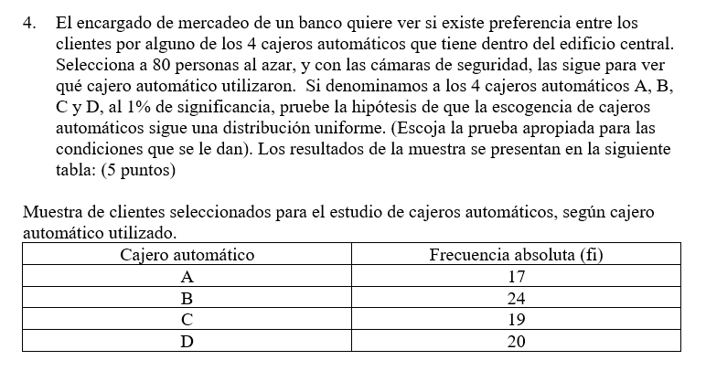

se plantean las hipotesis
H0: …….provienen de una poblacion con distribibución normal con media = ….. Y desviación estándar = …
H1: ……. NO provienen de una poblacion con distribibución normal con media = ….. Y desviación estándar = …

desv est= | 9
media= | 59
alfa= | 0.05

orden | y | Fo | z | Fh | Delta | Omega
1 | 17 | 0.250 | #DIV/0! | #DIV/0! | #DIV/0! | #DIV/0!
2 | 24 | 0.500 | #DIV/0! | #DIV/0! | #DIV/0! | #DIV/0!
3 | 19 | 0.750 | #DIV/0! | #DIV/0! | #DIV/0! | #DIV/0!
4 | 20 | 1.000 | #DIV/0! | #DIV/0! | #DIV/0! | #DIV/0!
 |  |  | #DIV/0! | #DIV/0! | #DIV/0! | #DIV/0!
 |  |  | #DIV/0! | 1.000 | 1.000 | 1.000
suma= | 80 |  |  | siempre va 1 en la última clase

d= | #DIV/0!
dmax

dt=d[alfa,n]= | 0.521
tabular

conclusion
SI DMAX > DTABULAR |  | #DIV/0! | > | 0.521
Hay suficiente evidencia estadistica para rechazar la hipotesis nula de que…. Proviene de una poblacion con distribucion normal con media=…. , desviacion estandar=…. Y alfa=….

SI DMAX < DTABULAR |  | #DIV/0! | < | 0.521
No hay suficiente evidencia estadistica para rechazar la hipotesis nula de que…. Proviene de una poblacion con distribucion normal con media=…. , desviacion estandar=…. Y alfa=….

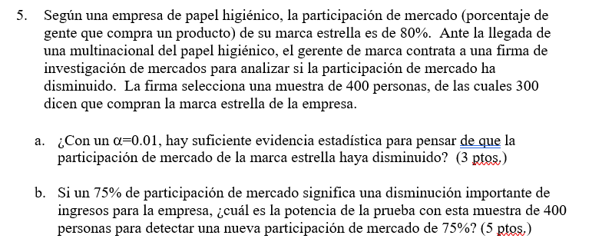

1.Se platean las hipotesis
H0: p= | 0.8 |  | 3. Se calcula el z calculado= |  | -2.500
H1: p< | 0.8

n= | 400
x= | 300
alfa= | 0.01 |  |  | Se calcula el p value
 |  |  |  | p value= | P(z≤-|zc|)
Se calcula el p techo calculado y el p tabular |  |  |  | p value= | P(z≤ | -2.500
 |  |  |  | p value= | 0.0062096653258
p techo= | x/n = | 0.75

 |  |  |  | 5. conclucion
 |  |  |  | p value < alfa se rechaza
z tabular | -2.326347874
 |  |  |  |  | x barra= | 0.75

p tablular de cola izquierda= |  | 0.753

Conclusion

pregunta 6 y 8
H0: …….provienen de una poblacion con distribibución de dagun con media = ….. Y desviación estándar = …
H1: ……. NO provienen de una poblacion con distribibución dagumcon media = ….. Y desviación estándar = … |  |  |  |  |  |  |  |  | a= | 1
 |  |  |  |  |  |  |  |  | b= | 10
desv est= | 9 |  |  |  |  |  |  |  | p= | 1

alfa= | 0.05

orden | y | Fo | Fh | Delta | Omega
1 | 3.5 | 0.067 | 0.259 | 0.193 | 0.259
2 | 4 | 0.133 | 0.286 | 0.152 | 0.219
3 | 4.7 | 0.200 | 0.320 | 0.120 | 0.186
4 | 4.9 | 0.267 | 0.329 | 0.062 | 0.129
5 | 5.3 | 0.333 | 0.346 | 0.013 | 0.080
6 | 5.5 | 0.400 | 0.355 | 0.045 | 0.022
7 | 5.7 | 0.467 | 0.363 | 0.104 | 0.037
8 | 5.8 | 0.533 | 0.367 | 0.166 | 0.100
9 | 6.5 | 0.600 | 0.394 | 0.206 | 0.139
10 | 6.8 | 0.667 | 0.405 | 0.262 | 0.195
11 | 7 | 0.733 | 0.412 | 0.322 | 0.255
12 | 7.2 | 0.800 | 0.419 | 0.381 | 0.315
13 | 7.4 | 0.867 | 0.425 | 0.441 | 0.375
14 | 7.6 | 0.933 | 0.432 | 0.502 | 0.435
15 | 8.6 | 1.000 | 1 | 0.000 | 0.067
suma= | 90.5 |  | siempre va 1 en la última clase

d= | 0.502
dmax

dt=d[alfa,n]= | 0.3375
tabular

conclusion
SI DMAX > DTABULAR |  | 0.502 | > | 0.3375
Hay suficiente evidencia estadistica para rechazar la hipotesis nula de que…. Proviene de una poblacion con distribucion normal con media=…. , desviacion estandar=…. Y alfa=….

1. Se plantea la hipotesis |  |  |  | 4. se calcula el p value
H0: μ_ ed= | 7 |  |  | p value= | 2*P(Y≤ min(y-,y+)|n*,p=0,5)
H1≠μ_ ed= | 7 |  |  | p value= | 2*P(Y≤ 2|n*,p=0,05)
 |  |  |  | p value= | 0.180
n= | 15
alfa= | 0.1 |  |  | valor minimo entre y- y y+
 |  |  |  | 4

2. Se ordenan los datos de menor a mayor: |  |  |  | 5. conclusion
 | 3.5 | 6.8 |  | p value> alfa no se rechaza
 | 4 | 7 |  | redactar conclucion
 | 4.7 | 7.2
 | 4.9 | 7.4
 | 5.3 | 7.6
 | 5.5 | 8.6
 | 5.7
 | 5.8
 | 6.5

3. Se cuentan los valores mayores y menores a la media.
valor de la mediana planteada en H0= |  |  | 7

y-= cantidad de valores menores a la mediana
10

y+= cantidad de valores mayores a la mediana
4

n*= cantidad de valores excluyendo los iguales a la mediana
14

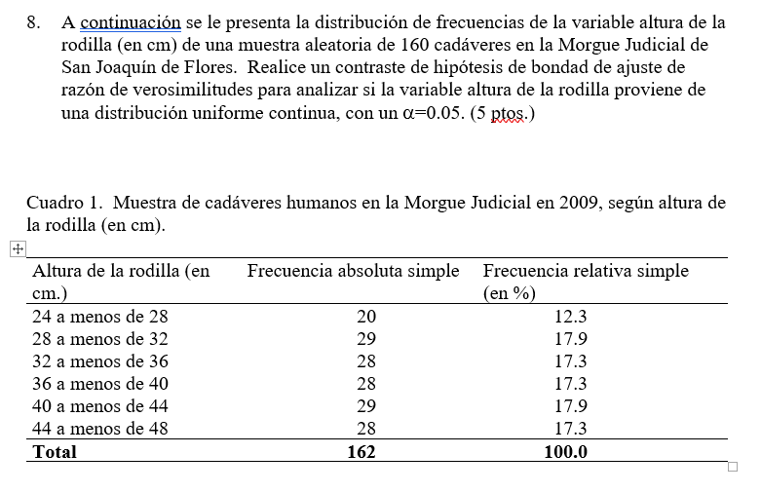

 |  | altura de la rodilla en cm |  | fi | fi/n*100 | P(x<=x) | P(x=x) | Fi
24 |  | de 24 a menos de | 28 | 20 | 12.3% | 0.167 | 0.167 | 27 | -6.002091849
28 |  | de 28 a menos de | 32 | 29 | 17.9% | 0.333 | 0.167 | 27 | 2.0723099555
32 |  | de 32 a menos de | 36 | 28 | 17.3% | 0.500 | 0.167 | 27 | 1.0182940368
36 |  | de 36 a menos de | 40 | 28 | 17.3% | 0.667 | 0.167 | 27 | 1.0182940368
40 |  | de 40 a menos de | 44 | 28 | 17.3% | 0.833 | 0.167 | 27 | 1.0182940368
44 |  | de 44 a menos de | 48 | 29 | 17.9% | 1.000 | 0.167 | 27 | 2.0723099555
 |  | total |  | 162 |  |  |  |  | 2.3948203446

gl= |  | 9.4877290368
 | 0.95 |  |  | conclucion
 |  |  |  | hay suficiente evidencia estadiatica para no rechazar la hipotesis nula de que…… es igual a ….. Con un alfa de 0,05

pregunta 9


H0=P= | 0.2 | Potencia =P(X<= param tabular| h1*)
H1=P< | 0.2 | potencia =P(zona de rechazo| h1*)
H1*=P= | 0.1
 |  |  | zona de rec | zona de no rec
alfa= | 0.05 | 0 | 0.0012379400393 |  | valores menores o mayores a alfa
n= | 30 | 1 | 0.010522490334
 |  | 2 | 0.044178985152
 |  | 3 |  | 0.12271080639
 |  | 4 |  | 0.25523325474
 |  | 5 |  | 0.42751243759
 |  | 6 |  | 0.60696991973
potencia=P(X<= 2| P=0,10) |  | 7 |  | 0.7607906187
0.044178985152 |  | 8 |  | 0.87134924609
 |  | 9 |  | 0.93891285171
BETA=P(X>= PARAM TABULAR| H1*) |  | 10 |  | 0.97438374466
 |  | 11 |  | 0.99050687783
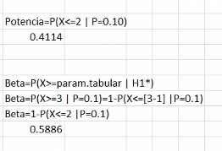
 |  | 12 |  | 0.99688895137
 |  | 13 |  | 0.99909813067
 |  | 14 |  | 0.99976877439
 |  | 15 |  | 0.99994761271
 |  | 16 |  | 0.99998952795
 |  | 17 |  | 0.99999815755
 |  | 18 |  | 0.99999971568
 |  | 19 |  | 0.99999996169
 |  | 20 |  | 0.99999999552

9B
 |  | P VALUE= P(X<= x dado n=30, p=0,20)
H0=P= | 0.2 | 0.42751243759
H1=P< | 0.2

alfa= | 0.05
n= | 30
X= | 5

pregunta 10
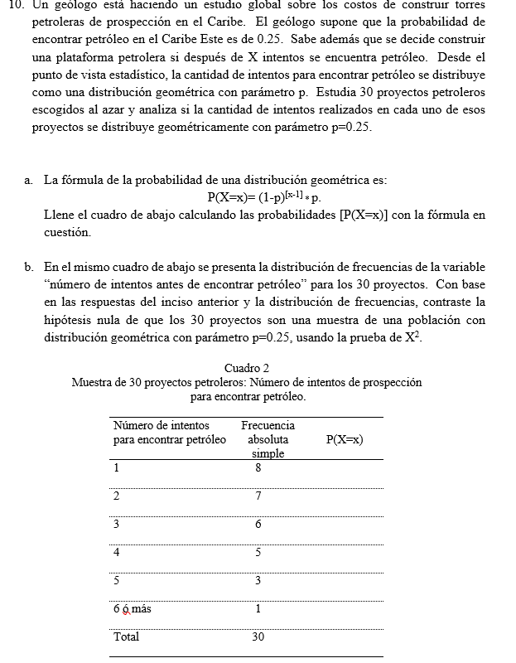
parte a

p= | 0.25 | alfa= | 0.01
x= | fi

numero de intentos para encontrar petroleo |  | fi simple | P(X=x) | Fi= n *P(X=x) | X2

1 |  | 8 | 0.25000 | 7.5000 | 0.033333333333
2 |  | 7 | 0.18750 | 5.6250 | 0.33611111111
3 |  | 6 | 0.14063 | 4.2188 | 0.75208333333
4 |  | 5 | 0.10547 | 3.1641 | 1.0652970679
5 |  | 3 | 0.07910 | 2.3730 | 0.16563946759
6 o mas |  | 1 | 0.23730 | 7.1191 | 5.2596070173
total |  | 30 |  |  | 7.6120713306

gl= |  |  | -0.23730
4
1-alfa= | 0.99
chicuadrado= | 13.276704136

pregunta 13 y 14
1.Se platean las hipotesis
H0: p= | 0.4 |  | 3. Se calcula el z calculado= |  | -1.833
H1: p< | 0.4

n= | 150
x= | 49
alfa= | 0.01 |  |  | Se calcula el p value
 |  |  |  | p value= | P(z≤-|zc|)
Se calcula el p techo calculado y el p tabular |  |  |  | p value= | P(z≤ | -1.833 | )
 |  |  |  | p value= | 0.033376507585
p techo= | x/n = | 0.32666666667

 |  |  |  | 5. conclucion
 |  |  |  | p value > alfa no se rechaza

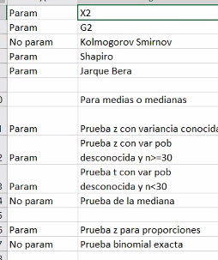

1. Se plantean las hipotesis
H0: P= | 0.3
H1: P≠ | 0.3

n= | 12
x= | 3
alfa = | 0.05

2. Se calcula el p value
p value = | 0.98503154687

3.coclucion
p value> alfa no se rechaza

